외형 설정
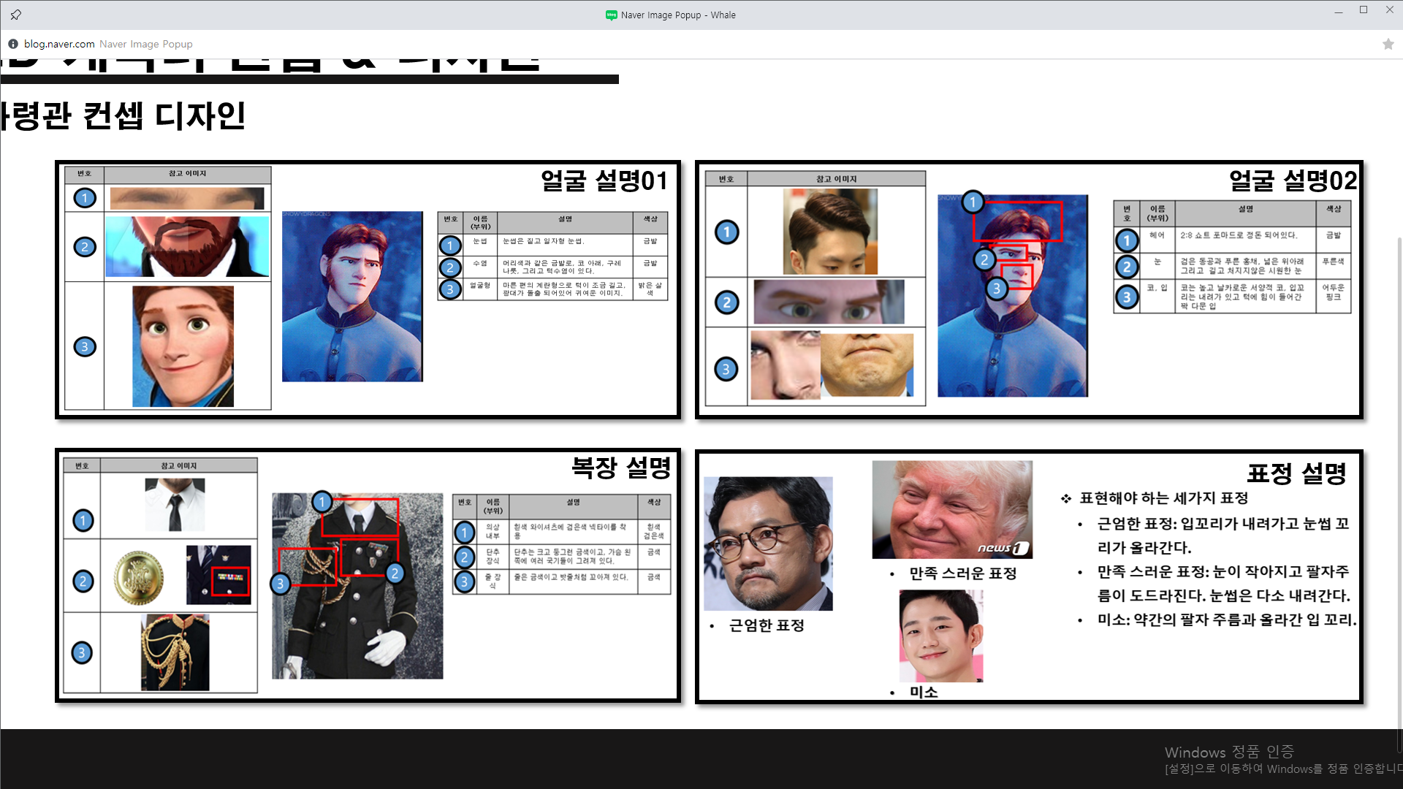
번호 | 부위 (항목) | 설명 | 색상 | 참고 이미지들
1 | 성별 |  |  | 1 | 2 | 3 | 4
2 | 종족
3 | 헤어 스타일
4 | 얼굴 형태
5 | 이목구비 |  |  | 5 | 6 | 7 | 8
6 | 외형 특징
7 | 체형
8 | 피부

